Баг-репорты
ID | Название БР | Статус | Приоритет | Описание шага | Ожидаемый результат | Фактический результат | Окружение
ST1 | В Истории маршрутов последние выбранные станции появляются внизу списка, а станции, которые были выбраны ранее отображаются в самом верху | Открыт | Стандартный | 1. Нажать иконочную кнопку с двумя чертами "Настройки" 2. Выбрать город "Сан-франциско" 3. Включить функцию "Выбирать станции касанием", если не включена 4. Нажать на станцию San leandro (для заполнения поля Откуда) 5. Нажать на станцию Rockridge (для заполнения поля Куда) 6. Нажать иконочную кнопку Х в поле Откуда 7. Нажать иконочную кнопку Х в поле Куда 8. Повторить шаги 3-6 (Станция Откуда - Hayward, Куда - Glen park) 9. Нажать в поле "Откуда" 10. Обратить внимание на положение станций Hayward и Glen park в истории | Hayward и Glen park находятся в верхней части поиска | Hayward находится внизу поиска, Glen park не видна | Honor 8, android 9, 5.5 дюймов, 1080x1920 Яндекс Метро, версия 3.6 от 27.12.19
ST2 | Некорректно отображается последняя выбранная станция в истории | Открыт | Стандартный | 1. Нажать иконочную кнопку с двумя чертами "Настройки" 2. Нажать кнопку "Очистить историю поиска" 3. Включить функцию "Выбирать станции касанием", если не включена 4. Выйти из настроек 5. Нажать на станцию San leandro (для заполнения поля Откуда) 6. Нажать на станцию Rockridge (для заполнения поля Куда) 7. Нажать иконочную кнопку Х в поле Откуда 8. Нажать иконочную кнопку Х в поле Куда 9. Нажать в поле "Откуда" 10. Обратить внимание на положение станций San Leandro и Rockridge в истории | Первой в списке отображается станция Rockridge в соответствии с требованиями | Первой в списке отображается станция San Leandro | Honor 8, android 9, 5.5 дюймов, 1080x1920 Яндекс Метро, версия 3.6 от 27.12.19
TM1 | Временной интервал маршрута не обновляется, когда текущее время превышает время окончания движения | Открыт | Стандартный | 1. Нажать иконочную кнопку с двумя чертами "Настройки" 2. Включить функцию "Выбирать станции касанием", если не включена 3. Выйти из настроек 4. Очистить данные по адресам кнопками Х, если заполнены 5. Нажать на станцию MacArthur желтая (для заполнения поля Откуда) 6. Нажать на станцию MacArthur оранжевая (для заполнения поля Куда) 7. Ожидать смены времени начала движения после превышения времени окончания движения | Время начала движения заполнилось значением времени окончания движения | Время начала движения не обновилось | 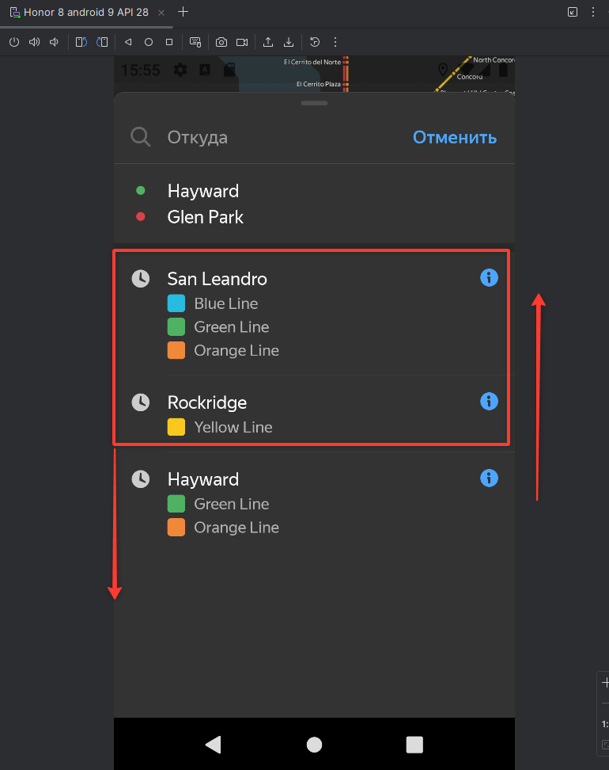 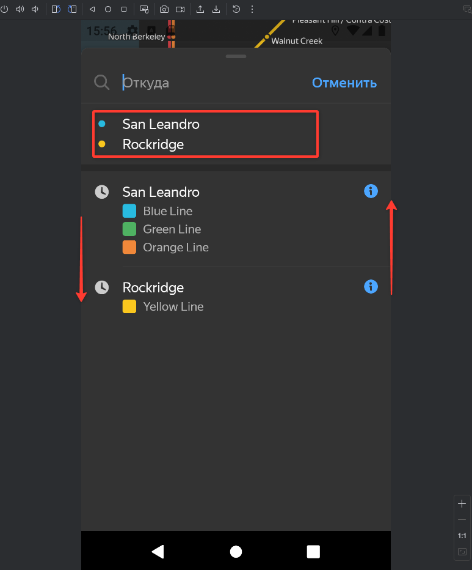 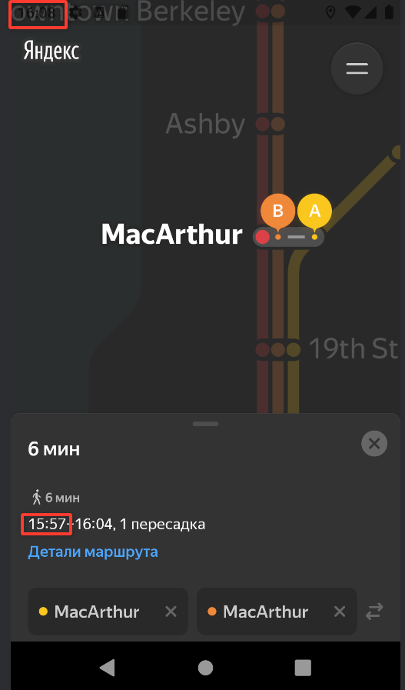 Honor 8, android 9, 5.5 дюймов, 1080x1920 Яндекс Метро, версия 3.6 от 27.12.19
TM2 | Время окончания движения в деталях маршрута не совпадает с временем окончания движения в обычном режиме | Открыт | Стандартный | 1. Нажать иконочную кнопку с двумя чертами "Настройки" 2. Включить функцию "Выбирать станции касанием", если не включена 3. Выйти из настроек 4. Очистить данные по адресам кнопками Х, если заполнены 5. Нажать на станцию MacArthur желтая (для заполнения поля Откуда) 6. Нажать на станцию MacArthur оранжевая (для заполнения поля Куда) 7. Нажать кнопку "Детали маршрута" 8. Обратить внимание на время оранжевой ветки | Время окончания движения в деталях маршрута равно времени окончания движения в обычном режиме | Время окончания движения в деталях маршрута равно времени окончания движения в обычном режиме - 1 минута | Honor 8, android 9, 5.5 дюймов, 1080x1920 Яндекс Метро, версия 3.6 от 27.12.19
OR1 | Скрываются детали карточки маршрута при смене ориентации экрана с портретной на альбомную | Открыт | Стандартный | 1. Нажать иконочную кнопку с двумя чертами "Настройки" 2. Включить функцию "Выбирать станции касанием", если не включена 3. Выйти из настроек 4. Очистить данные по адресам кнопками Х, если заполнены 5. Нажать на станцию MacArthur желтая (для заполнения поля Откуда) 6. Нажать на станцию MacArthur оранжевая (для заполнения поля Куда) 7. Нажать кнопку "Детали маршрута" 8. Повернуть экран устройства/ нажать кнопку поворота в android studio | Детали карточки маршрута остаются на месте | Детали карточки маршрута закрываются | 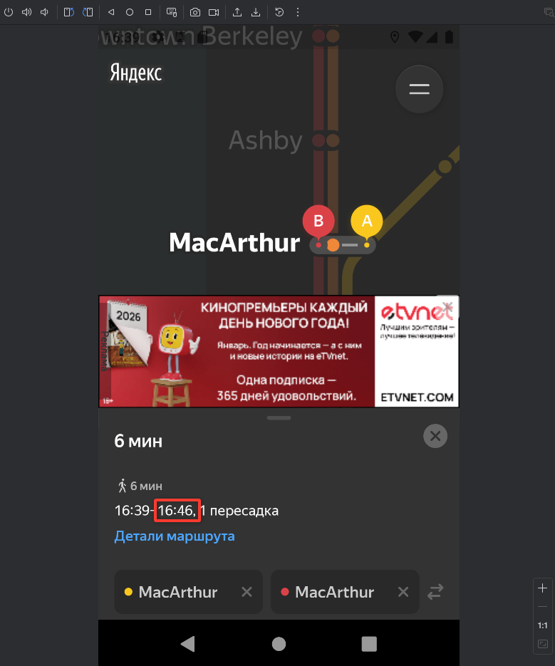 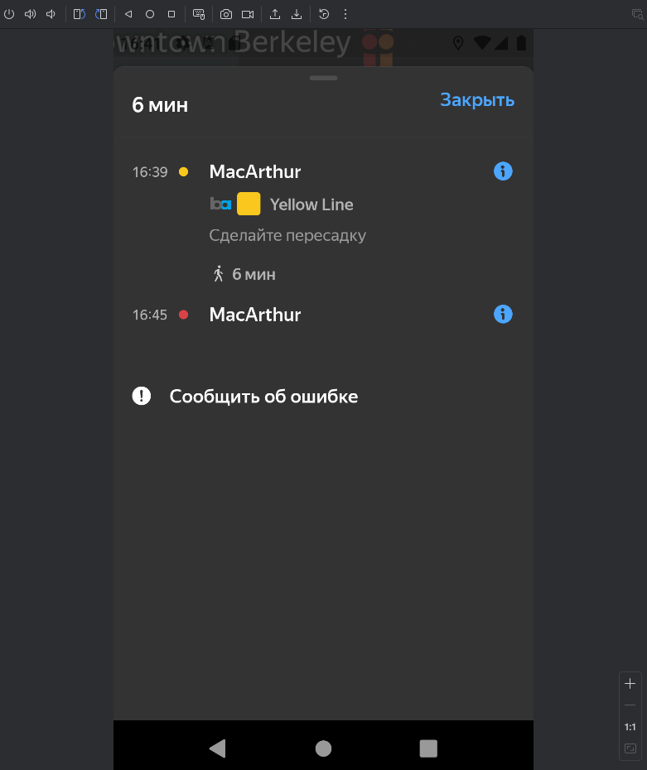 Honor 8, android 9, 5.5 дюймов, 1080x1920 Яндекс Метро, версия 3.6 от 27.12.19 |  | 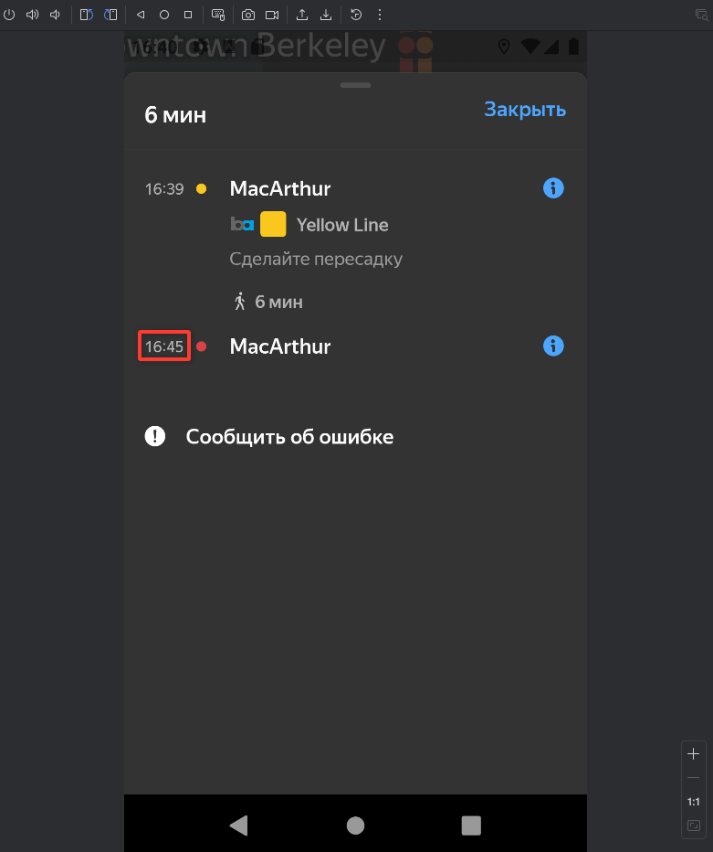 | 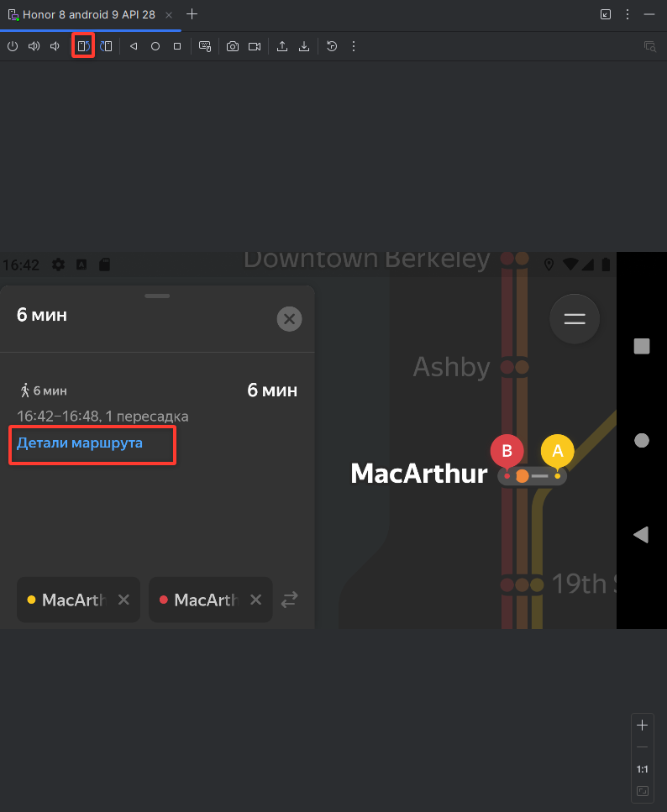
OR2 | Не сохраняется свернутое положение карточки маршрута при переходе из портретной ориентации в альбомную | Открыт | Стандартный | 1. Нажать иконочную кнопку с двумя чертами "Настройки" 2. Включить функцию "Выбирать станции касанием", если не включена 3. Выйти из настроек 4. Очистить данные по адресам кнопками Х, если заполнены 5. Нажать на станцию MacArthur желтая (для заполнения поля Откуда) 6. Нажать на станцию MacArthur оранжевая (для заполнения поля Куда) 7. максимально опустить шторку интерфейса маршрута 8. Повернуть экран устройства/ нажать кнопку поворота в android studio в альбомную ориентацию 9. Обратить внимание на внешний вид интерфейса маршрута | Положение интерфейса маршрута свернуто | Положение интерфейса маршрута переходит в среднее состояние | 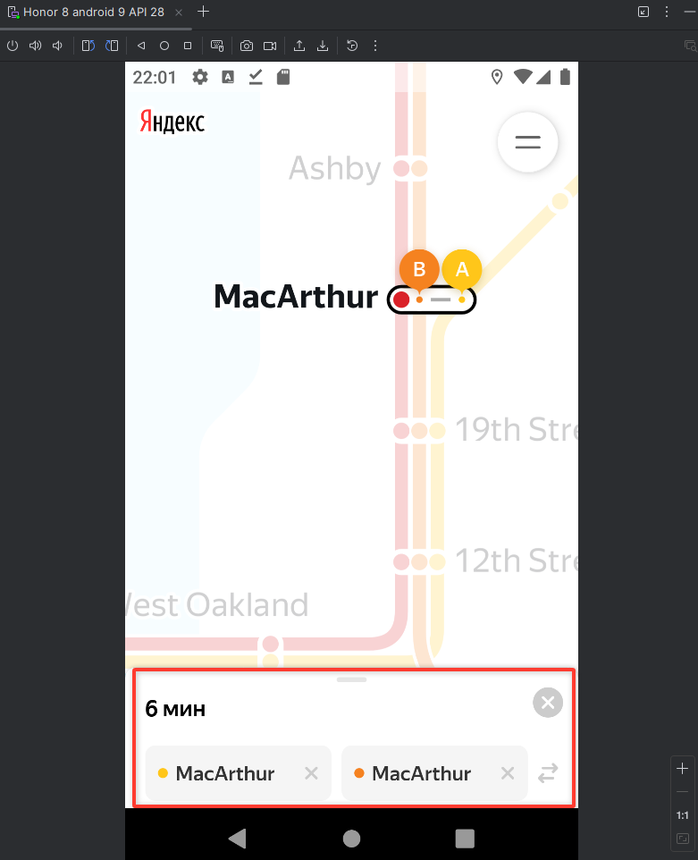 Honor 8, android 9, 5.5 дюймов, 1080x1920 Яндекс Метро, версия 3.6 от 27.12.19 |  | 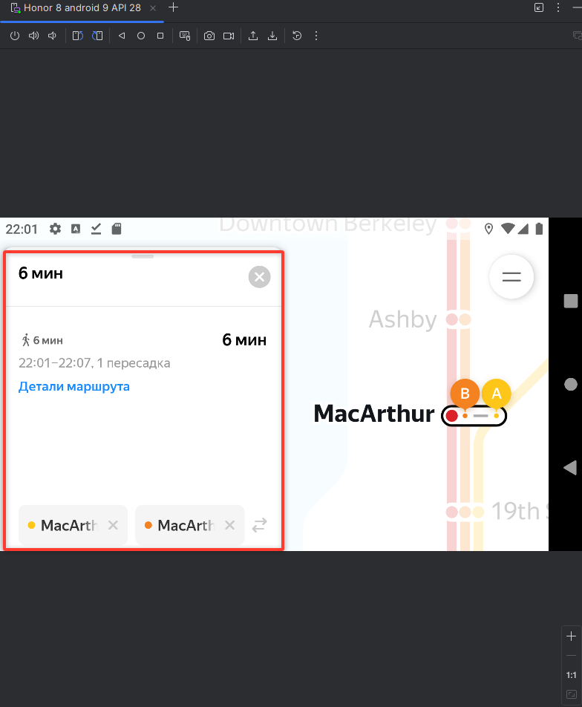
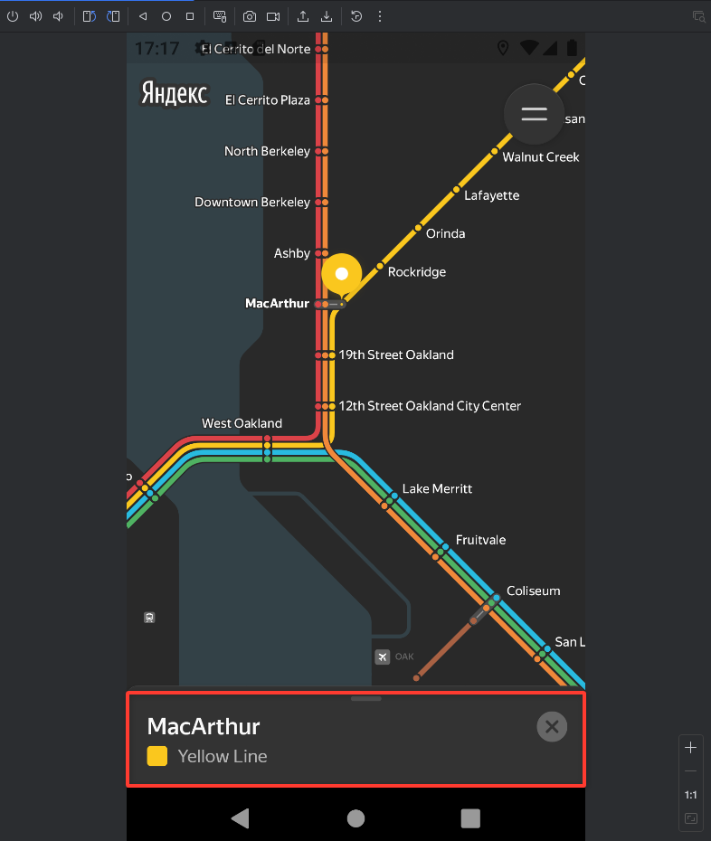
OR3 | Не сохраняется свернутое положение карточки маршрута при переходе из альбомной ориентации в портретную | Открыт | Стандартный | 1. Нажать иконочную кнопку с двумя чертами "Настройки" 2. Включить функцию "Выбирать станции касанием", если не включена 3. Выйти из настроек 4. Очистить данные по адресам кнопками Х, если заполнены 5. Нажать на станцию MacArthur желтая (для заполнения поля Откуда) 6. Нажать на станцию MacArthur оранжевая (для заполнения поля Куда) 7. Повернуть экран устройства/ нажать кнопку поворота в android studio в альбомную ориентацию 8. максимально опустить шторку интерфейса маршрута 9. Повернуть экран устройства/ нажать кнопку поворота в android studio в портретную ориентацию 10. Обратить внимание на внешний вид интерфейса маршрута | Положение интерфейса маршрута свернуто | Положение интерфейса маршрута переходит в среднее состояние | 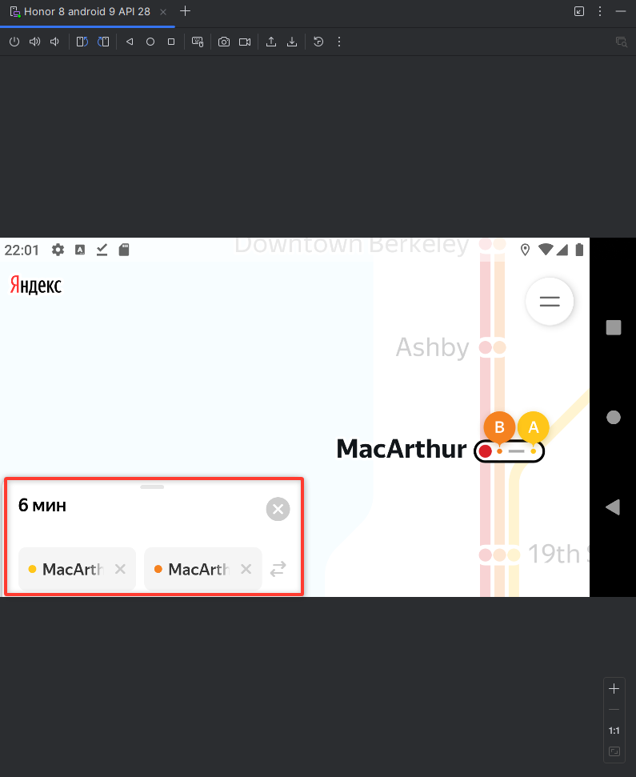 Honor 8, android 9, 5.5 дюймов, 1080x1920 Яндекс Метро, версия 3.6 от 27.12.19 |  | 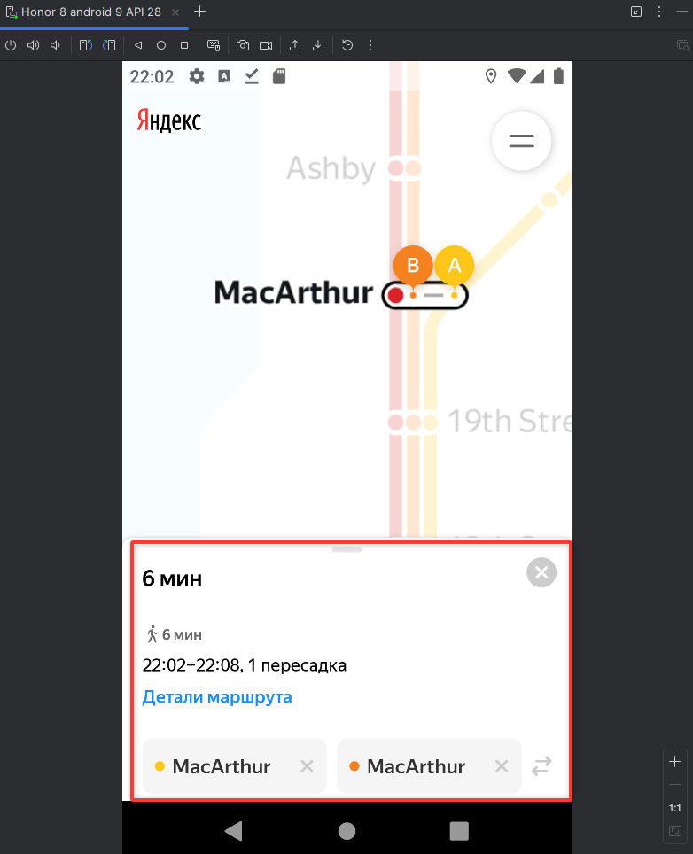
LT1 | При лонг-тапе по станции в портретной ориентации отображается свернутое окно карточки станции (без кнопок Отсюда и Сюда) | Открыт | Стандартный | 1. Нажать иконочную кнопку с двумя чертами "Настройки" 2. Выключить функцию "Выбирать станции касанием", если включена 3. Выйти из настроек 4. Очистить данные по адресам кнопками Х, если заполнены 5. Нажать лонг-тапом на станцию MacArthur желтая 6. Обратить внимание на карточку станции | Карточка открывается в среднем положении и отображает кнопки "Отсюда" и "Сюда" | Карточка открывается в свернутом положении и отображает только название станции | Honor 8, android 9, 5.5 дюймов, 1080x1920 Яндекс Метро, версия 3.6 от 27.12.19
LT2 | При лонг-тапе карта смещается относительно первоначального положения | Открыт | Стандартный | 1. Нажать иконочную кнопку с двумя чертами "Настройки" 2. Выключить функцию "Выбирать станции касанием", если включена 3. Выйти из настроек 4. Очистить данные по адресам кнопками Х, если заполнены 5. Нажать лонг-тапом на станцию Milpitas зеленая, затем оранжевая ветка 6. Обратить внимание на положение карты | При лонг тапе карта остается на месте и выбирается нужная станция | При лонг тапе карта перепрыгивает и нужная станция сначала выбирается, а потом сбрасывается | Honor 8, android 9, 5.5 дюймов, 1080x1920 Яндекс Метро, версия 3.6 от 27.12.19 | https://skrinshoter.ru/vZoljIMFa9N
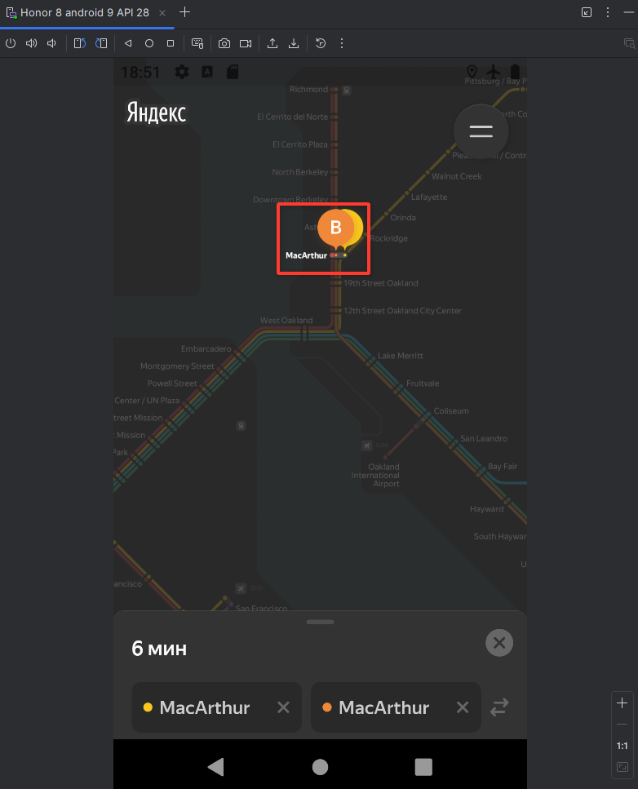
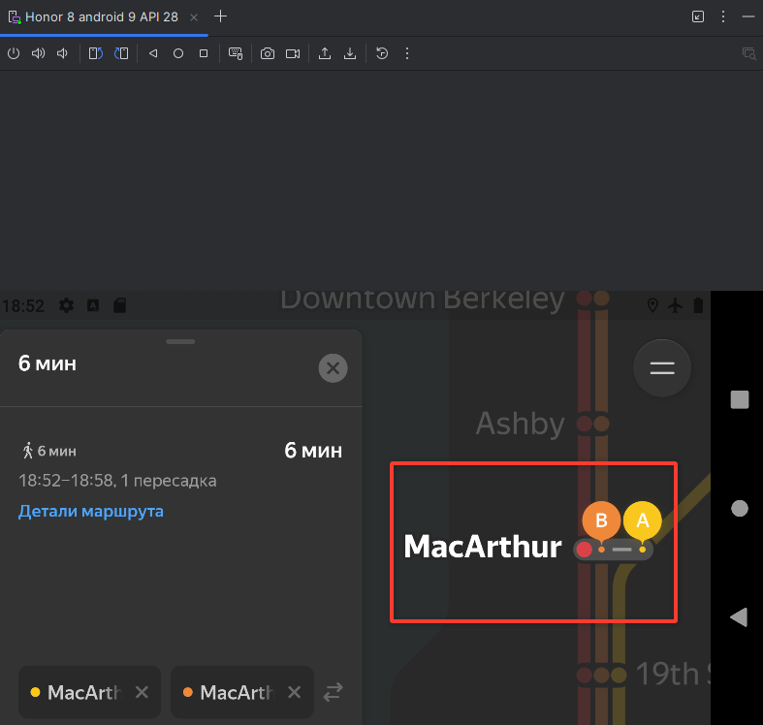
ER1 | Отсутствует уведомление об ошибке после отключения интернета/перехода в авиарежим | Открыт | Стандартный | 1. Установить параметр Signal strength в разделе Cellular в настройках эмулятора android studio в статус None 2. Отключить Wi-Fi смахнув верхнюю шторку и нажав иконку Wi-Fi 3. Отключить Мобильный интернет через настройки устройства 4. Обратить внимание на экран приложения 5. Установить параметр Signal strength в разделе Cellular в настройках эмулятора android studio в статус Great 6. Включить мобильный интернет 7. Включить авиарежим 8. Обратить внимание на экран приложения | При отсутствии сети отображается ошибка | При отсутствии сети не отображается ошибка | Honor 8, android 9, 5.5 дюймов, 1080x1920 Яндекс Метро, версия 3.6 от 27.12.19
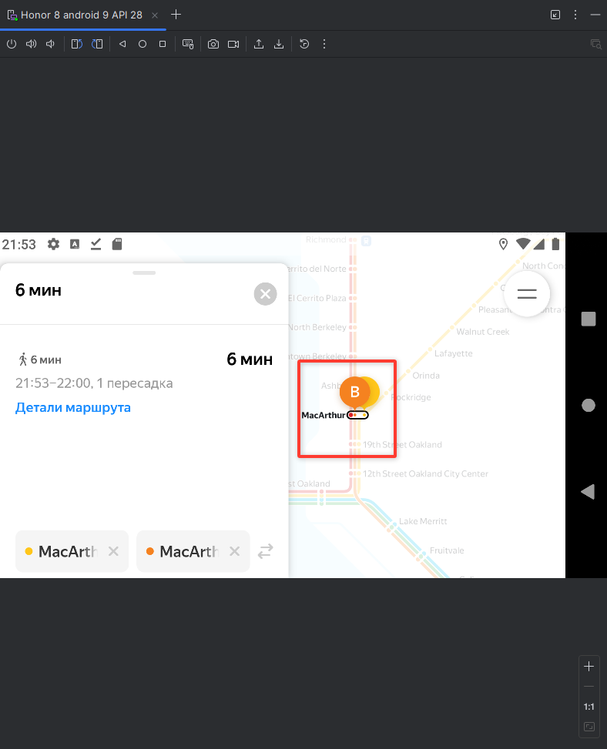
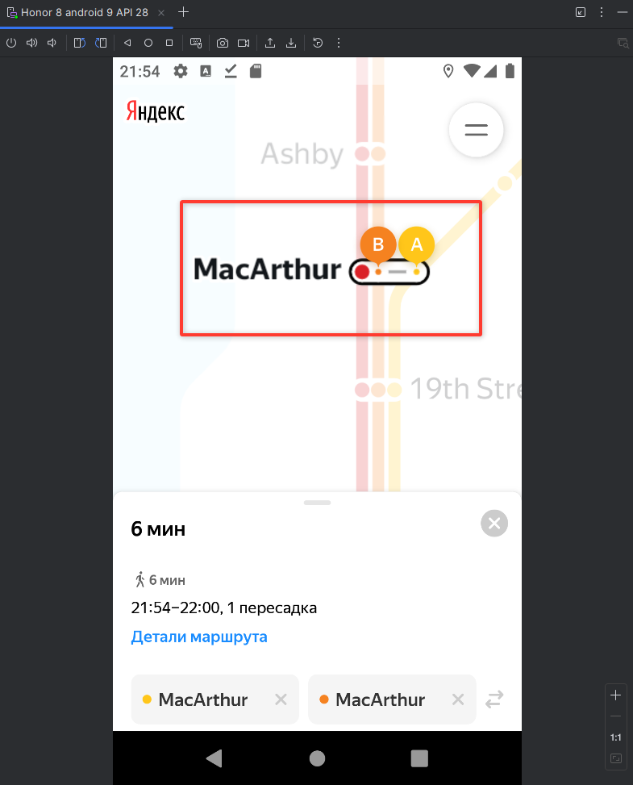
OR4 | Масштаб маршрута максимально увеличивается при смене ориентации экрана с портретной на альбомную | Открыт | Стандартный | 1. Нажать иконочную кнопку с двумя чертами "Настройки" 2. Включить функцию "Выбирать станции касанием", если не включена 3. Выйти из настроек 4. Очистить данные по адресам кнопками Х, если заполнены 5. Нажать на станцию MacArthur желтая (для заполнения поля Откуда) 6. Нажать на станцию MacArthur оранжевая (для заполнения поля Куда) 7. Выполнить жесть "Щипок" по схеме метро 8. Повернуть экран устройства/ нажать кнопку поворота в android studio 9. Обратить внимание на масштаб маршрута | Масштаб маршрута сохранился в положении установленном пользователем | Масштаб маршрута приблизился на максимум | Honor 8, android 9, 5.5 дюймов, 1080x1920 Яндекс Метро, версия 3.6 от 27.12.19
OR5 | Масштаб маршрута максимально увеличивается при смене ориентации экрана с альбомной на портретную | Открыт | Стандартный | 1. Нажать иконочную кнопку с двумя чертами "Настройки" 2. Включить функцию "Выбирать станции касанием", если не включена 3. Выйти из настроек 4. Очистить данные по адресам кнопками Х, если заполнены 5. Нажать на станцию MacArthur желтая (для заполнения поля Откуда) 6. Нажать на станцию MacArthur оранжевая (для заполнения поля Куда) 7. Повернуть экран устройства/ нажать кнопку поворота в android studio в альбомную ориентацию 8. Выполнить жесть "Щипок" по схеме метро 9. Повернуть экран устройства/ нажать кнопку поворота в android studio в портретную ориентацию 10. Обратить внимание на масштаб маршрута | Масштаб маршрута сохранился в положении установленном пользователем | Масштаб маршрута приблизился на максимум | Honor 8, android 9, 5.5 дюймов, 1080x1920 Яндекс Метро, версия 3.6 от 27.12.19
DD1 | Приложение воспринимает драгдроп по интерфейсу карточки станции вниз, как движение, закрывающее карточку станции. (экран схемы метро) | Открыт | Стандартный | 1. Нажать иконочную кнопку с двумя чертами "Настройки" 2. Выключить функцию "Выбирать станции касанием", если включена 3. Выйти из настроек 4. Выбрать тапом станцию Lake Merritt 5. Смахнуть драгдропом интерфейс карточки станции вниз | Шторка интерфейса станции переходит в свернутое положение | Драгдроп полностью закрывает интерфейс карточки станции, поле Откуда очищается | Honor 8, android 9, 5.5 дюймов, 1080x1920 Яндекс Метро, версия 3.6 от 27.12.19 | https://skrinshoter.ru/vZpIgvM4Weh
SUP1 | При нажатии кнопки "Написать разработчикам" в интерфейсе с пустыми адресами, экрана схемы метро, открывается приложение Gmail | Открыт | Стандартный | 1. Смахнуть драгдропом интерфейс с пустыми адресами вверх 2. Нажать кнопку "Написать разработчикам" | Открывается веб-страница поддержки яндекс метро | Открывается приложение Gmail | Honor 8, android 9, 5.5 дюймов, 1080x1920 Яндекс Метро, версия 3.6 от 27.12.19 | https://skrinshoter.ru/vZpctDjpM2y
SUP2 | При нажатии кнопки "Сообщить об ошибке" в интерфейсе станции и интерфейсе маршрута, экрана схемы метро, открывается приложение Gmail | Открыт | Стандартный | 1. Нажать иконочную кнопку с двумя чертами "Настройки" 2. Выключить функцию "Выбирать станции касанием", если включена 3. Выйти из настроек 4. Выбрать тапом станцию Coliseum 5. Развернуть драгдропом шторку до максимума 6. Нажать кнопку "Сообщить об ошибке" | Открывается веб-страница поддержки яндекс метро | Открывается приложение Gmail | Honor 8, android 9, 5.5 дюймов, 1080x1920 Яндекс Метро, версия 3.6 от 27.12.19 | https://skrinshoter.ru/vZptVbCCDby
SUP3 | При нажатии кнопки "Обратная связь" на экране настроек, открывается приложение Gmail | Открыт | Стандартный | 1. Нажать иконочную кнопку с двумя чертами "Настройки" 2. Проскроллить драгдропом до нижней части настроек 3. Нажать кнопку "Обратная связь" | Открывается веб-страница поддержки яндекс метро | Открывается приложение Gmail | Honor 8, android 9, 5.5 дюймов, 1080x1920 Яндекс Метро, версия 3.6 от 27.12.19 | https://skrinshoter.ru/vZpqKO7laTC
DT1 | Тема приложения не меняется автоматически в зависимости от времени суток, если в настройках включен режим темная тема "Автоматически" | Открыт | Стандартный | 1. Нажать иконочную кнопку с двумя чертами "Настройки" 2. Установить опцию "Тёмная тема" - Автоматически 3. Перейти в настройки устройства 4. Перейти в раздел "Система" 5. Перейти в подраздел "Дата и время" 6. Изменить время с текущего на 12 часов дня 7. Перейти в приложение Яндекс Метро 8. Обратить внимание на интерфейс 9. Нажать кнопку "Обзор" (иконочная кнопка для переключения между окнами) 10. Перейти в настройки 11. Установить время + 12 часов 12. Повторить шаг 7 13. Повторить шаг 8 | Тема приложения изменяется в зависимости от времени суток | Тема приложения не изменяется в зависимости от времени суток | Honor 8, android 9, 5.5 дюймов, 1080x1920 Яндекс Метро, версия 3.6 от 27.12.19 | https://skrinshoter.ru/vZpoeYTmABB
SET1 | Окно настроек не сохраняется в том состоянии, которое выбрал пользователь, при смене ориентации экрана с портретной на альбомную | Открыт | Желательный | 1. Нажать иконочную кнопку с двумя чертами "Настройки" 2. Смахнуть настройки драгдропом вниз 3. Повернуть экран устройства/ нажать кнопку поворота в android studio в альбомную ориентацию | Сохранилось положение, выбранное пользователем | Сбросилось положение, выбранное пользователем к верхнему краю настроек | Honor 8, android 9, 5.5 дюймов, 1080x1920 Яндекс Метро, версия 3.6 от 27.12.19 | https://skrinshoter.ru/vZpILMVS81c
SET2 | Окно настроек не сохраняется в том состоянии, которое выбрал пользователь, при смене ориентации экрана с альбомной на портретную | Открыт | Желательный | 1. Нажать иконочную кнопку с двумя чертами "Настройки" 2. Повернуть экран устройства/ нажать кнопку поворота в android studio в альбомную ориентацию 3. Смахнуть настройки драгдропом вниз 4. Повернуть экран устройства/ нажать кнопку поворота в android studio в портретную ориентацию | Сохранилось положение, выбранное пользователем | Сбросилось положение, выбранное пользователем к верхнему краю настроек | Honor 8, android 9, 5.5 дюймов, 1080x1920 Яндекс Метро, версия 3.6 от 27.12.19 | https://skrinshoter.ru/vZpipTP4Zxa

